Sheet1
 | TreeView |  |  |  |  |  |  |  |  |  |  |  |  |  | virtual | 상위클래스에서 메소드로 선언하고 하위클래스에서 오버라이드를 할 수 있다. 강제성은 없다 주로 상속받은 클래스가 공통적으로 쓸 메소드를 정의하고 구현할 때 사용한다.
 | DeviceControlView에서 UpdateTreeView 할 때마다 노드별 시나리오 아이템에 들어가 있는 얘들 네임 뽑아서 자동으로 DrawList에 넣는 코드 주석처리된거 상무님 ok하면 봉인해제하기 |  |  |  |  |  |  |  |  |  |  |  |  |  | interface | 상무님은 다중상속이 안되는 문제 때문에 사용한다고 하신다. 메소드 구현 안되고, 강제성이 있다. 클래스가 아니라 인터페이스가 따로 있다.
 | 트리뷰 화살표 선 부분이랑 화살표 부분이랑 따로 분리해서 선 화살표부분 solidBrush로 이쁘게 그려놓기 |  |  |  |  |  |  |  |  |  |  |  |  |  | abstract | 추상클래스 추상메소드는 주로 협업할 때 이름 통일하려고 쓴다고 한다. 강제성이 있다.
 | abstract virtual interface 설명들은거 노트보고 정리해놓기
 | 최상위클래스에는 그리는 부분이랑 virtual 메소드로 같은 노드에서 뻗어나온 형제노드는 선을 이을 수 없는 메소드만 추가하고, 나머지 메소드들은 그 클래스를 상속받는 하위 클래스 파일로 따로 만들기. |  |  |  |  |  |  |  |  |  |  |  |  |  | 소스코드에서 얘네들 더 보기
 | DeviceControl로 조작하기 위해서는 7.Device Contorl 밑에다가 파일을 위치시켜야 한다. |  |  |  |  |  |  |  |  |  |  |  |  |  | 책임님이 카톡으로 보내주신 얼라인 관련 내용 확인하기
 | 자식노드 안나오게 하는거는 UpdateTreeView코드를 손봐야 하므로 상무님께 물어보기
 |  |  |  |  |  |  |  |  |  |  |  |  |  |  | 생성자 :base() 오버라이딩 부모 생성자 호출 후 자식 생성자 호출
 | 코그넥스 |  |  |  |  |  |  |  |  |  |  |  |  |  | 없으면 자식 생성자 호출
 | 코그넥스 인사이트 스프레드시트 부분 요약해서 한 워드 파일에 정리해놓기 . Pdf 잠겨있으므로 이미지 글자 복붙해서 여러 파일 문서 하나로 바꾸기
 | 기억남는 부분 입력 |  |  |  |  |  |  |  |  |  |  |  |  |  | Field
 | 해석 |  | In-Sight SpreadShets Standard 2022C |  |  |  |  |  |  |  |  |  |  |  | Property
 | 정리 요약 |  |  |  |  |  |  |  |  |  | 구조체는 값 타입(value) |  |  |  | Constructor
 | 요약 끝나면 신연구원님한테도 보내드리기. |  |  |  |  |  |  |  |  |  | => 스택메모리에 생성된다. |  |  |  | Method
 | 예제 작성하기 |  | 커튼 쳐져있는 실험실에서 가위가지고 프로그램 실행 중 마무리 되는 것 같으면 2d코드 인식하는거 촬상하기
 |  |  |  |  |  |  |  |  |  |  | 클래스는 참조 타입(reference) |  |  |  | 프로그래밍 원칙

 | 신승환 연구원님 전달사항 |  |  |  |  |  |  |  |  |  | => 힙 메모리에 생성된다. |  |  | 스타일 | 전역변수에는 서술적인 이름을, 지역변수에는 짧은 이름을 붙이라.
 | IP 100.100.~~로 코드에서 하드코딩되어있는거 세팅 셋업창에서 카메라 아이피 8개 입력할 수 있는 걸로 바꾸기 |  |  |  |  |  |  |  |  |  |  |  |  |  | 일관성을 지키라.
 | "" =+ 네트워크 실사용 아이피 사용하면 안돼는 문제 고칠 수 있으면 고치기 |  |  |  |  |  |  |  |  |  | 매번 다른 랜덤 값 얻기 코드 |  |  |  | 함수 이름에는 능동형을 쓰라.
 | 비정상종료시 카메라 연결 안되고 프로그램이 현저히 느려지는 문제 |  |  |  |  |  |  |  |  |  | Random random = new Random(Guid.NewGuid().GetHashCode()); int randomValue = random.Next(1,5); |  |  |  | 정확한 이름을 쓰라.
 | 초기모델 D드라이브에 안들어가있을 때 프로그램 실행 안되는 문제 있음 TINS에 아이피 입력 부분 보면 괜춘할듯 함 |  |  |  |  |  |  |  |  |  |  |  |  |  | 들여쓰기로 구조를 알아보기 쉽게 하라.
 | 테스트할 때 오류떠서 빌드된 앱으로 실행했음 요것도 어떻게 하기 |  |  |  |  |  |  |  |  |  | How can to check if two object values are equal in C# |  |  |  | 표현식을 자연스럽게 쓰라
 |  |  |  |  |  |  |  |  |  |  | obj1.Equals(obj2) |  |  |  | 괄호를 써서 애매함을 해소하라
 |  |  |  |  |  |  |  |  |  |  | public static bool ReferenceEquals (object? objA, object? objB); |  |  |  | 복잡한 표현은 잘게 쪼개라
 | 메모리 단편화 |  |  |  |  | WPF xaml | https://sunday5214.tistory.com/16 |  |  |  |  |  |  |  | 명료하게 쓰라
 | https://jeong-pro.tistory.com/91 |  |  |  |  |  |  |  |  |  | 리스트 중복제거 |  |  |  | 부수효과를 조심하라
 |  |  |  |  |  |  |  |  |  |  | list = list.Distinct().ToList(); |  |  |  | 들여쓰기와 중괄호를 스타일에서 일관성을 지키라.
 | 운영체제 페이징 |  |  |  |  |  |  |  |  |  |  |  |  |  | 일관성을 위해 관용 표현을 사용하라.
 | https://4legs-study.tistory.com/48 |  |  |  |  |  |  |  |  |  | messagebox |  |  |  | 다중결정이 필요할 때는 else-if를 사용하라
 |  |  |  |  |  |  |  |  |  |  | DialogResult dialogResult = MessageBox.Show("Message OK, Cnacel Test?", "Inform",MessageBoxButtons.OKCancel, MessageBoxIcom.Information); |  |  |  | 매크로 함수를 멀리하라
 | C, C++에서의 동적 메모리 할당 |  |  |  |  |  |  |  |  |  | if(dialogResutl == DialogResult.OK){ |  |  |  | 매크로 전체와 각 인자를 괄호로 묶어라
 | https://hijuworld.tistory.com/28 |  |  |  |  |  |  |  |  |  | elseif(dialogResult == DialogResult.Cancel){} |  |  |  | 매직 넘버에 이름을 달아주라
 |  |  |  |  |  |  |  |  |  |  |  |  |  |  | 숫자는 매크로로 쓰지 말고 상수로 정의하라
 | C# 가비지 컬렉션 메모리 하랑 및 해제 원리 |  |  |  |  |  |  |  |  |  | 함수를 인자로받는 메서드를 사용할 때 단일로 쓰이거나 전용으로 쓰이는 함수는 람다식을 활용하도록 한다. |  |  |  | 아스키 문자는 숫자 코드 말고 문자 상수로 쓰라
 | https://hijuworld.tistory.com/32 |  |  |  |  |  |  |  |  |  |  |  |  |  | 언어에서 제공하는 것을 써서 객체의 크기를 계산하라. Sizeof(객체)를 써서 계산하라
 |  |  |  |  |  |  |  |  |  |  | 트리뷰 모든 노드에 접근하는 방법 |  |  |  | 명확한 코드에는 주석을 달지 말라
 | C, C++ malloc, free를 사용한 메모리 할당 및 해제 |  |  |  |  |  |  |  |  |  | private static void CheckTreeViewNodes(IEnumerable<RadTreeNode> treeNodeCollection) |  |  |  | 함수와 전역 데이터에 주석을 달아라
 | https://hijuworld.tistory.com/59 |  |  |  |  |  |  |  |  |  | { |  |  |  | 나쁜 코드에 대해 설명하지 말고 코드를 새로 짜라.
 |  |  |  |  |  |  |  |  |  |  | foreach (var node in treeNodeCollection) |  |  |  | 주석과 코드가 모순되게 하지 말라.
 | 이벤트 델리게이트 |  |  |  |  |  |  |  |  |  | { |  |  |  | 혼란스럽게 하지 말고, 명확하게 해라
 | https://huiyu.tistory.com/entry/C-%EA%B8%B0%EC%B4%88-%EC%9D%B4%EB%B2%A4%ED%8A%B8%EC%99%80-%EB%8D%B8%EB%A6%AC%EA%B2%8C%EC%9D%B4%ED%8A%B8-Event-Delegate |  |  |  |  |  |  |  |  |  | //Do some thing you need to do! |  |  | 인터페이스
 |  |  |  |  |  |  |  |  |  |  | CheckTreeViewNodes(node.Nodes); |  |  |  | 구현의 세부사항을 숨겨라
 | 한화 매뉴얼 모델부분 |  |  |  |  |  |  |  |  |  | } |  |  |  | 서로 겹치지 않게 기본 항목들을 선택하라
 |  |  |  |  |  |  |  |  |  |  | } |  |  |  | 사용자가 모르는 곳에서 일을 꾸미지 말라
 |  |  |  |  |  |  |  |  |  |  |  |  |  |  | 어디서나 같은 일은 같은 방식으로 처리하라
 | 시험 치트시트 |  |  |  |  |  |  |  |  |  | 람다식 예제 |  |  |  | 자원을 결자해지하라
 |  |  |  |  |  |  |  |  |  |  | delegate int Calculate(int a, int b); // 람다식(무명 함수)을 담을 델리게이트 선언 static void Main(string[] args) { Calculate calc = (int a, int b) => a + b; // 람다식 } |  |  |  | 에러는 저수준에서 잡고, 고수준에서 처리하라
 | 산업안전보건법의 목적과 특성 |  |  |  |  |  |  |  |  |  | (매개 변수 목록) => { 문장1; 문장2; 문장3; ... } |  |  |  | 예외적인 상황에서만 예외처리를 하라
 | 산업재해를 예방하기 위해 만들어진 법 |  |  |  |  |  |  |  |  |  | https://qzqz.tistory.com/232?category=752329 |  |  | 디버깅
 |  |  |  |  |  |  |  |  |  |  |  |  |  |  | 자주 나오는 패턴을 찾으라
 | 산업안전보건법의 주요 용어 및 전부개정 관련 주요 내용 |  |  |  |  |  |  |  |  | 명시적 형변환 |  |  |  |  | 가장 최근에 변경한 부분을 검사하라
 | 안전한 작업환경을 만들기 위해 법적인 측면에서 |  |  |  |  |  |  |  |  | 암시적 형변환 |  |  |  |  | 같은 실수를 두 번 반복하지 말라
 |  |  |  |  |  |  |  |  |  | ((TextBox)sender).Name; |  |  |  |  | 오늘 할 디버깅을 내일로 미루지 말라
 |  |  |  |  |  |  |  |  |  |  |  |  |  |  | 스택 추적값을 확인하라
 |  |  |  |  |  |  |  |  |  |  | 모든 부모 자식 노드 텍스트 가져오기 |  |  |  | 작성하기 전에 읽으라
 |  |  |  |  |  |  |  |  |  |  | private void txtSerach_KeyUp(object sender, KeyEventArgs e) |  |  |  | 코드를 다른 사람에게 설명하라
 | 구분 | 골프 | 기술사 | 비고 |  |  |  |  |  |  | { |  |  |  | 버그를 재현할 수 있게 하라
 | 원리 | 일관된 방향성의 역학적 스윙 | 현장문제점의 역학적 대안 제시 |  |  |  |  |  |  |  | if (e.KeyCode == Keys.Enter) |  |  |  | 각개격파하라
 | 구성요소 | 클럽+볼+복장 | 본서+용어정의+강의노트 |  |  |  |  |  |  |  | { |  |  |  | 수가 의미하는 바를 연구하라
 | 순서 | 연습장→프로레슨→필드 | 서울학원→강의/포캠→합격 |  |  |  |  |  |  |  | var searchFor = txtSerach.Text.Trim().ToUpper(); |  |  |  | 결과를 출력해서 탐색 범위를 좁혀라
 | 장점 | 정신건강, 운동, 영업 | 승진, 이직, 창업 |  |  |  |  |  |  |  | if (searchFor != "") |  |  |  | 자가검증코드를 작성하라
 | 단점 | 라운딩비용, 내기 | 공부 스트레스, 가족 고통분담 |  |  |  |  |  |  |  | { |  |  |  | 로그 파일을 작성하라
 | 적용성 | 72타 이하 우승 | 720점 이상 합격 |  |  |  |  |  |  |  | if (treeView1.Nodes.Count > 0) |  |  |  | 그림을 그려라
 |  |  |  |  |  |  |  |  |  |  | { |  |  |  | 도구를 사용하라
 | 통합비전 솔루션 매뉴얼 작성 |  |  |  |  |  |  |  |  |  | if (SearchRecursive(treeView1.Nodes, searchFor)) |  |  |  | 기록하라
 | 목차 및 순서 구상하기 |  |  |  |  |  |  |  |  |  | { |  |  | 테스트
 | 이미지 따오기 |  |  |  |  |  |  |  |  |  | treeView1.SelectedNode.Expand(); |  |  |  | 경계에서 테스트하라
 | 이전 한화큐셀 솔루션에서 가져오기 |  |  |  |  |  |  |  |  |  | treeView1.Focus(); |  |  |  | 사전 . 사후 조건을 테스트하라
 | 예제 생성하기 |  |  |  |  |  |  |  |  |  | } |  |  |  | 단정문을 사용하라
 |  |  |  |  |  |  |  |  |  |  | } |  |  |  | 방어적으로 프로그래밍하라.
 | 경재님 모델 생성 교육 받은 내용들 |  |  |  |  |  |  |  |  |  | } |  |  |  | 리턴값을 검사하라
 | result --> PLC |  |  |  |  |  |  |  |  |  | } |  |  |  | 점층적으로 테스트하라
 |  |  |  |  |  |  |  |  |  |  | } |  |  |  | 단순한 부분을 먼저 테스트하라
 | PLC triger -> PLC adapter -> unit device |  |  |  |  |  |  |  |  |  |  |  |  |  | 어떤 결과가 나와야 하는지 알라
 |  |  |  |  |  |  |  |  |  |  | private bool SearchRecursive(IEnumerable nodes, string searchFor) |  |  |  | 보존 속성을 검증하라
 | unit -> camera device(촬상 후 전송) -> image device(defect(검출), inspection, align, result)연결 |  |  |  |  |  |  |  |  |  | { |  |  |  | 독립적인 구현 버전을 비교하라
 |  |  |  |  |  |  |  |  |  |  | foreach (TreeNode node in nodes) |  |  |  | 테스트 범위를 측정하라
 | 설명을 바탕으로 모델만들어서 시뮬돌리는 것을 목표 |  |  |  |  |  |  |  |  |  | { |  |  |  | 회귀 테스트를 자동화하라
 | -------------------------------------------------------------------------------------- |  |  |  |  |  |  |  |  |  | if (node.Text.ToUpper().Contains(searchFor)) |  |  |  | 자급자족형 테스트를 창조하라
 | system AI AO |  |  |  |  |  |  |  |  |  | { |  |  | 성능
 | interface map을 보고 AI AO를 만들어서 저장 |  |  |  |  |  |  |  |  |  | treeView1.SelectedNode = node; |  |  |  | 시간 측정을 자동화하라
 |  |  |  |  |  |  |  |  |  |  | return true; |  |  |  | 프로파일러를 사용하라
 | PlcMapTool로 디버그 후 AI AO Save Create |  |  |  |  |  |  |  |  |  | } |  |  |  | 과열지역에 집중하라
 |  |  |  |  |  |  |  |  |  |  |  |  |  |  | 그림을 그려보라
 | plcadapter_backAOI <-> 엑셀 |  |  |  |  |  |  |  |  |  | if (SearchRecursive(node.Nodes, searchFor)) |  |  |  | 더 나은 알고리즘이나 데이터 구조를 사용하라
 |  |  |  |  |  |  |  |  |  |  | return true; |  |  |  | 컴파일러의 최적화 기능을 켜라\
 | plcadapter.cs <-> plcadapter_backAOI |  |  |  |  |  |  |  |  |  | } |  |  |  | 코드를 미세조정(튜닝)하라
 |  |  |  |  |  |  |  |  |  |  |  |  |  |  | 중요하지 않은 것을 최적화하지 말라
 | 클래스 만들고 프로젝트포함 |  |  |  |  |  |  |  |  |  | return false; |  |  |  | 공통된 부분 표현식을 하나로 모으라
 |  |  |  |  |  |  |  |  |  |  | } |  |  |  | 비싼 연산을 싼 연산으로 대체하라
 | system Manager 만들어놓은 시스템 타입 추가 |  |  |  |  |  |  |  |  |  |  |  |  |  | 루프를 펼치거나 제거하라
 |  |  |  |  |  |  |  |  |  |  | 이벤트 람다식으로 sender, e 전달하기 |  |  |  | 빈번히 사용되는 값을 캐싱하라
 | PLCdevice에 추가 unit 개수 설정 |  |  |  |  |  |  |  |  |  | public class ClassA |  |  |  | 특수한 메모리 할당 함수를 작성하라
 | ---------------------------------------------------------------------------------------- |  |  |  |  |  |  |  |  |  | { |  |  |  | 입력과 출력을 버퍼링하라
 | trigger 1? |  |  |  |  |  |  |  |  |  | public void InitControl() |  |  |  | 특수한 경우를 따로 처리하라
 | triggerEndAck 0? |  |  |  |  |  |  |  |  |  | { |  |  |  | 결과를 사전계산하라
 |  |  |  |  |  |  |  |  |  |  | string name = "Forge JH"; |  |  |  | 근사값을 이용하라
 | 신연구원님 고문해서 얻은 지식들 |  |  |  |  |  |  |  |  |  | btnClose.Click += (sender, e) => { btn_Click(name); }; |  |  |  | 저수준 언어로 재작성하라
 | null |  |  |  |  |  |  |  |  |  | } |  |  |  | 최소 데이터 타입을 사용해서 공간을 절약하라
 |  |  |  |  |  |  |  |  |  |  |  |  |  |  | 쉽게 재계산할 수 있는 값을 저장하지 말라
 |  |  |  |  |  |  |  |  |  |  | void btn_Click(string name) |  |  | 호환성
 |  |  |  |  |  |  |  |  |  |  | { |  |  |  | 표준을 유지하라
 |  |  |  |  |  |  |  |  |  |  | //Console.WriteLine(name); |  |  |  | 주류를 따라 프로그래밍하라
 | 산업 김*창 트윔 20230327 14:00 수원상공회의소 지하 대회의실 경기도 화성시 |  |  |  |  |  |  |  |  |  | //some code.. |  |  |  | 언어의 골칫거리 부분을 인식하라
 |  |  |  |  |  |  |  |  |  |  | } |  |  |  | 여러 컴파일러로 시도하라
1 | color model |  |  |  |  |  |  |  |  |  | } |  |  |  | 표준 라이브러리를 사용하라
 | https://suyeon96.tistory.com/3 |  |  |  |  |  |  |  |  |  |  |  |  |  | 어디서나 쓸 수 있는 기능만 사용하라
 | opencv 에서의 벡트 스칼라 |  |  |  |  |  |  |  |  |  | 후위연산자는 어처피 인터프리터에서 전위연산자로 바꾸어 연산된다. ++I 애용하기 |  |  |  | 조건 컴파일을 지양하라
2 | 1. Vec 클래스 |  |  |  |  |  |  |  |  |  |  |  |  |  | 시스템 의존성을 별도 파일 지역화에 담아라
 | 벡터는 같은 자료형을 가진 원소 몇 개로 구성된 데이터 형식임. |  |  |  |  |  |  |  |  |  |  |  |  |  | 시스템 의존성을 인터페이스 뒤에 숨겨라
 | 클래스 템플릿의 이름 재정의 형식 |  |  |  |  |  |  |  |  |  | CSharpCodeProvider |  |  |  | 데이터 교환에는 텍스트를 사용하라
 | Vec<num-of-data>{b|s|w|i|f|d} |  |  |  |  |  |  |  |  |  | Csharp에서 CodeCompileUnit 으로 코드를 짠 다음에 코드 프로바이더 |  |  |  | 데이터를 교환할 때 고정된 바이트 순서를 사용하라
 |  |  |  |  |  |  |  |  |  |  | Microsoft.CSharp.CSharpCodeProvider()는 .NET Framework에서 제공하는 클래스로, C# 코드 컴파일러에 대한 관리되는 인터페이스를 제공합니다. 이 클래스를 사용하면 C# 소스 코드를 프로그래밍 방식으로 컴파일하고 실행 파일을 생성하여 애플리케이션 내에서 코드를 실행할 수 있습니다. |  |  |  | 명세를 바꾼다면 이름도 바꾸라
 | 2. Scalar 클래스 |  |  |  |  |  |  |  |  |  |  |  |  |  | 기존 프로그램 및 데이터와 호환성을 유지하라
 | 벡터의 한 종류 |  |  |  |  |  |  |  |  |  | 이 클래스는 일반적으로 런타임에 동적으로 코드를 생성해야 하는 경우에 사용됩니다. 이는 코드 생성 도구, 스크립팅 엔진, 플러그인 등에서 사용됩니다. CSharpCodeProvider를 사용하면 소스 코드 파일을 배포할 필요 없이 필요할 때마다 코드를 생성하고 컴파일할 수 있습니다. |  |  |  | AACII라고 전제하지 말라
 | 네 개 이하의 채널만을 가질 수 있음. |  |  |  |  |  |  |  |  |  |  |  |  |  | 영어라고 전제하지 말라
3 | 이미지 표본화 양자화 부호화 |  |  |  |  |  |  |  |  |  | CSharpCodeProvider를 사용하려면 일반적으로 클래스의 인스턴스를 만들고 컴파일러 옵션과 컴파일할 소스 코드를 지정한 다음 CompileAssemblyFromSource 메서드를 호출하여 코드를 어셈블리로 컴파일합니다. 그런 다음 어셈블리를 사용하여 컴파일된 코드를 실행할 수 있습니다.
 | https://1coding.tistory.com/139 |  |  |  |  |  |  |  |  |  |  |  |  |  | flagenum 노초코 잘 기억해두기
4 | opencv 이미지 프로세싱 설명 |  |  |  |  |  |  |  |  |  | 메모리 leak
 | https://opencv-python.readthedocs.io/en/latest/doc/09.imageThresholding/imageThresholding.html |  |  |  |  |  |  |  |  |  | 회사에서 많이 발생하는 예로 bmp 생성속도가 가비지 컬렉터가 지우는 속도보다 빠를 경우 생김
5 | 커널이란? |  |  |  |  |  |  |  |  |  | 자바는 가비지 컬렉션 속도가 많이 느려서 박사님은 가바지컬렉터 호출한다고 함. 근데 안하는 걸 권장한다고 함 goto처럼
 | 커널(Kernel)Permalink
 | 커널(Kernel)은 이미지에서 (x, y)의 픽셀과 (x, y) 픽셀 주변을 포함한 작은 크기의 공간을 의미합니다. |  |  |  |  |  |  |  |  |  | [ + 함수 인자 전달시에는 꼭 const& 로 전달하자. ]
 |  |  |  |  |  |  |  |  |  |  | 객체 를 파라미터로 그냥 전달하는것과 무슨차이가 있을까?
 | 이 영역 각 픽셀에 특정한 수식이나 함수 등을 적용해 새로운 이미지를 얻는 알고리즘에서 사용됩니다.
 |  |  |  |  |  |  |  |  |  |  | > 객체를 파라미터로 사용하는 경우 ( pass by-value )
 | 여기서부터 버그 시작 |  | 얘는 터지는거 |  |  |  |  |  |  |  | : 값에 의한 전달방식은 인자를 원본사용이 아닌 복사하여 사용하므로 임시 복사본이 생성되며 함수 소멸시 사라진다. ->이 때 당연히 복사생성자가 호출된다. 복사본이 생기므로 2개의 변수가 존재하는것.

 | calibration --> pattern --> masking --> fill 클릭 후 clear all 버그 |  |  |  |  |  |  |  |  |  | > 참조(&)를 파라미터로 사용하는 경우 ( pass by reference )
 | Fill 계속 되는거 |  | 해결 |  |  |  |  |  |  |  | : 실제 data 원본을가지고 사용하므로 복사 생성자 호출하는 비용이 없다.
 | 숫자 2개 뭔지 설명 요 |  |  |  |  |  |  |  |  |  | 하지만 data 원본이므로 함수 내에서 값이 변경되는 risk가 생길 수 있으므로 경우에 따라 사용하여야 한다.
 | Fill 계속 클릭 후 clear 버튼을 눌렀을 때 Form_Masking.cs btnClearAll_Click system.Argument Exception 발생 (매개 변수가 잘못되었습니다.) |  |  |  |  |  |  |  |  |  | 이 경우 한 개의 변수가 존재하며 2개의 이름을 가지게 된다. (함수인자명, 원본명)

 | Graphics grp = Graphics.FromImage(bitmapMasking); |  |  |  |  |  |  |  |  |  | > Const 참조(&)를 파라미터로 사용하는 경우 ( pass by reference to const )
 | Graphics grp_show = Graphics.FromImage(bmpTemp_show); |  |  |  |  |  |  |  |  |  | : const 사용으로 실수로 함수 안에서 값이 변경되는것을 막을 수 있다.
 | grp.FillRectangle(Brushes.Black, 0, 0, inputImage.Width, inputImage.Height); |  |  |  |  |  |  |  |  |  | 실제 data원본이므로 복사 생성자가 호출되지도 않는다. => 2가지 장점 !!

 |  |  |  |  |  |  |  |  |  |  | 구조패턴
 |  |  |  |  |  |  |  |  |  |  | FlyWeight 패턴 : 객체 있는지 찾아보고 없으면 만들고 있으면 가져오는 놈 쓸데없이 new로 메모리 많이 차지 안하게
 | 캘리브레이션 이미지 없을 때 에러 (Pattern Point Pat 1 2 눌렀을 때 터짐 |  |  |  |  |  |  |  |  |  | Singleton 패턴 : 한 객체는 하나만 수정할 수 있게
 | Tool CalibrationEditor.cs 522 System.NullReferenceException : 개체 참조가 개체의 인스턴스로 설정되지 않았습니다. |  |  |  |  |  |  |  |  |  | Adaptor 패턴 : 있는 레거시 코드나 딴 코드 갔다 쓰고 싶을 때 형식을 맞춰주는 어댑터
 | 이미지 없을 때 이미지 없다고 뜨고 나가는 예외처리부분 요 |  |  |  |  |  |  |  |  |  | Proxy 패턴 : 실제로 줘야하는 객체랑 똑같은 놈 만들고 기본적인 정보를 줘서 쓸데없이 객체 만들 필요 없이 필요한 정보를 프록시를 참조할 수도 있고 실제 객체가 필요한 메소드가 나오기 전까지 객체를 안만들고 있어도 된다.
 |  |  |  |  |  |  |  |  |  |  | 어댑터는 다른 인터페이스를, 프록시는 같은 인터페이스를, 데코레이터는 향상된 인터페이스를 래핑된 객체에 제공합니다.
 | inspection, Aligner 시나리오 아이템에서 inspection, alginer device 임의로 추가했을 때 |  |  |  |  |  |  |  |  |  |  | 위 내용의 데코레이터는 Flag Attribute로 해결하는 것을 보고싶다.
 | 바탕화면 버그 사진 참조

 | Add Inspection Device에서 Compare 항목 선택했을 때 에러, User항목 선택했을 때 터짐
 | AddInspectionDevice.cs line 188 예외가 처리되지 않음 System.NullReferenceException 개체 참조가 개체의 인스턴스로 설정되지 않았습니다. |  |  |  |  |  |  |  |  |  | 행동패턴
 | System.Windows.Forms.ComboBox.SelectedItem.get이 null 을 반환했습니다. |  |  |  |  |  |  |  |  |  | 책임 연쇄 패턴 : 코드에 조건 이것저것 넣다가 서로 간섭 난리 부르스 나는 상황을 방지하기 위해서, 핸들러라는 독립된 객체를 거치게 만들고 중간에 빠져나올 수 있게 만드는 것. 딴 설명 보니까 핸들러 상속받은 핸들러들 순서정해서 실행 c#으로 보면 델리게이트 체인으로 핸들러 순서대로 묶어서 실행시키는거
 |  |  |  |  |  |  |  |  |  |  | 반복자 패턴 : 컬렉션 집합의 모양이 리스트가 아니라 트리나 이런 놈들일 때, BFS DFS 같은 반복자 객체 (알고리즘 분리) 생성 및 사용\
 | 트리 노드 드래그 해서 리스트 뷰 범위 밖으로 나갔을 때 리스트뷰의 범위를 넘어갔습니다. 확인버튼 안눌림 엔터 눌러야 꺼짐 |  |  |  |  |  |  |  |  |  | 메멘토 패턴 : 바로 이전 객체로 되돌리기를 했을 때 객체 안의 private protect 같은 얘들은 복사가 안된다. 이를 해결하기 위해 객체 안에서 Serialize를 하게 되고 특정 공간에 넣어 놨다가 뺄 수 있게끔 해 놓는 패턴 --> 이 패턴이 있으면 좋을 것 같다.
 |  |  |  |  |  |  |  |  |  |  | 옵서버 패턴 : 구독자가 일정 시간마다 됐는지 안됐는지 확인하는 것도 에바고 퍼블리서가 해당 없는 구독자들도 포함한 모든 구독자에게 이벤트 날리는 것도 에바일 때, 옵서버 객체를 만들어 놓고 퍼블리서의 내용을 전달받을 구독자들만 객체에 추가하는 식으로 하는 패턴 신문 구독 한 사람한테만 이벤트 보내주는 것처럼.
 |  |  |  |  |  |  |  |  |  |  | 상태 패턴 : 객체의 상태마다 조건에 맞추어 다른 함수가 실행됨.
 |  |  |  |  |  |  |  |  |  |  | 템플릿 메서드 : 내가 Draw TreeView 한 거 그거
 | InspDescription도 x버튼 없어서 밖을 클릭히야 한다고 누가 알려줬으면

 | Detect 생성 안하고 Inspection에 DetectClass를 건들면 프로그램 터짐 마찬가지로 MoAi 없을 떄 Set Parameter에서 CamNo나 FrameNo 클릭해도 터짐 WeightPLC는 버근가? Graph 들어가서 Get Standard만 누르면 터짐

 | 모델 이미지들 PATH 설정 안했을 대 Camera Device OpenImage 눌렀을 때 NULL 오류 뜸 CameraDeviceControl.cs에서. |  |  |  |  |  |  |  |  |  | 레거시 코드 복붙할때 안되는 버그나는 것들을 최대한 줄일 수 있는 방법을 연구해 보는 것도 좋을 것 같다. 어댑터 디자인패턴이나 팩토리같은걸 써도 될 것 같지만 쓸데없는 코드만 덕지덕지 붙는 걸 수도 있스니까.

 | NGCODE File 없을 때 NG CODE SETTING 건들이면 터짐

 | NG CODE SETTING에 인덱스 값 음수로 넣으면 에러 터짐 (이건 당연한건가)

 | Light Light ChannelID 만 뺴놓고 DeviceTools에서 조작하면 인덱스 out of range로 터짐

 | 카메라 다 뺴버리고 LIVE 누르면 터짐

 | Result View Date 설정을 더 높은 날짜에서 낮은 날짜로 Search했을 때 터짐

 | Result View Date Search null 일때 터짐

 | Setting에서 최대 AI 모델 개수 5개 이상으로 늘리니까 프로그램 다시시작했을 때 lib.cs public lib() instance = Lib_Create(); 부분에서 오류나고 visual studio가 멈춤
 |  | 직접 시스템 옵션에 들어가서 AI 모델 직접 변경함
 | 시뮬이나 모니터에서 들어가야할 값 2word 넘기면 Overflow 에러가 뜨면서 터짐

 | calibration에서 이미지 없을 때 measure 버튼 누르면 Index Out of range CalibrationControlView.cs line 699

 | 모델 이름 정할 때 \b 이나 . 으로 시작하는 놈 넣으면 넣으면 . 지워져서 전체가 다 안보임

 | Swap From No 눌러야지 모델 선택됨 ;;

 | Result Search 자꾸 터짐

 | 현재 모델 삭제 불가는 인덱스로 판별하기 때문에 스왑하고 삭제하면 지워짐 다시 접속하면 모델 지워져있음 이 부분은 나중에 등급관리로 넘어갔을 때 Delete 비활성화된 놈 지우는 방법으로 좋을 듯

 | 시뮬레이션에서 plc start 1로 변경하고 manual 인놈 auto 로 변경했을 때 터짐 이놈은 그럼 plc 돌아갈 때 건들여도 터지지 않을까? History Draw 해도 터짐

 | BAO11 _156_GRID 선택 Cam PCToCamera 카메라 연결 X 터짐.

 | Result --> Image --> 이름 바꾸고 Search 터짐

 | Simul --> Script --> 내용 다른 csv 그대로 들어감

 | History 가상화 모드 --> 현재 기준 대비 결과 --> Model Filter 순서대로 다 눌렀을 때 터짐

 | Display property Grid 설정 바꾸면 터짐

 | Model List Rename 아무것도 안쓰고 버튼 누르면 안보임

 | Recipe Insp 터지는 놈들 많음 1번쨰 Delete, 다 지우고 Batch Value 터짐

 | 프로그램 실행시키자마자 Calibration --> Measure 버튼 클릭 터짐

 | ELINSPECTION 모델 여기서 실행시키면 거의 다 터짐

 | OpenImage에서 모든 파일 선택하고 클릭하면 터짐

 | 디스플레이 페이지 바꾸고 껐다 키면 오류나있음
 | 디스플레이 생성 방식을 바꿔야 하지 않을까 싶음

 | 캘리브레이션 Custrom Grid 그래픽 오류 난 듯함. 아니다 Measure 누르고 같이 실행시켜서 그런 거다.

 | 캘리브레이션 Image Height Width numeric 만 들어가게 하는 오류창 순서 잘못 들어간 듯 한글 한 문자씩 들어감 Run 할 때 문자가 들어가 있으면 Null 취급 함

 | Model Device Merge에서 잘못된 xml 파일을 넣으면 터짐 + 합친부분 날라간 게 저장됨

 | inspection toolcross run 눌렀을 때 터짐(string array) 잔뜩 늘리고

 | banana run 오류 뜨는거 함 확인해보기 (디바이스 툴즈 런) 모델 가나다 Unit2.Image1.Detect2.eDetect_CrossLine System.NullReferenceException: 개체 참조가 개체의 인스턴스로 설정되지 않았습니다. 위치 : Adaptor_EmguCv.AToolCrossLinebyTcv.MakeGraphics() 파일 D:\20221220 qcell\source\TIS_0519\Component Parts\Library\Adaptor_EmguCv\DefectrTool\AToolCrossLinebyTcv.cs:줄 479

 | Image 런 하는 도중에 Manual 에서 Auto 로 변경하면 터짐

 | 이미지 포맷이 맞지 않습니다>

 | REPAIRLAYUP 카메라 제대로 설정하고 autorun 상태에서 Simul Cycle 돌렸더니 CBaslerCamera.cs 의 line 396 foreach (ICameraInfo caminfo in CframeGrabber.Instance.m_ListCameraInfo null Exception발생

 | Simul에 Delay 넘버 바꿔도 시간 설정 안됨

 | Simul에 Stop하고 1 Cycle 하고 번갈아서 버튼 누르다 보면 버그남

 | Simul 에서 PC에 PC Auto 칸 1일 떄 더블클릭하면 UnitPlcSimullatorContorl.cs line 867 System Argumnet Out of Range Exception 뜸.

 | RepairLayup AToolCrossLinebyTcv.cs line 478 System.NullReferenceException // TCV.BaseParam.lsShowRoi.get이 null 반환 크로스라인 달려 있는 놈이 리절트넘어갈때 값이 null인 듯하다.
 |  | Adaptor_EmguCv.AToolCrossLinebyTcv.MakeGraphic() 에서 nullException 개체 참조가 개체의 인스턴스로 설정되지 않음
 |  | 모델 수정했더니 고쳐짐 근데 if((bool)tool.param.IsShowRoi.Value) 에서 TCV.BaseParma.lsHowRoi.get 가 null 반환하는 케이스 예외처리가 필요할 것 같다. SimulImagePath 가 단일 이미지일 때 (이미지 폴더 선택이 아닐 때 발생)_
 | UNIT : PlcDevice
 | System.ArgumentNullException : 문자열 참조가 문자열의 인스턴스로 설정되지 않았습니다.
 | 매개 변수 이름 : s
 | 위치 : System.Text.Encoding.GetBytes(String s)
 | 위치 : CommonDefine.TypeStructs.PlcValue.SetValue(Object value) 파일 TypeStructs.cs line 686

 | BaseDeviceContorl.cs aTimage = Display.TwImage.Clone();
 | 보니까 aTimage를 ImageList 에서 Id로 찾아야 하는데 없으면 디스플레이에 있는 사진 클론하는 코드 : 근데 Display TwImage 가 없다면 터짐
 | 조건확인하고 대안을 세율려고 해도 시퀀스 안이라서… 상무님 어케하는지 보기

 | Result View x 눌러서 종료 후 다시 Result 버튼 누르면 터짐.. 그도 그럴 것이 보였다 안보였다 하는 창을 닫은거니까. 내 의견 : 리절트, 시뮬, 배치같은 얘들은 frmsimulator.Show();하기 전에 개체 상태보고 처리

 | Result 창 입력 배열이 테이블의 열 개수보다 긴 경우 : 파일 로드했는데 열 개수가 다르다. Result View에서 임의로 열 더 늘린 다음에 무슨 값이 들어가 있는지 확인해 보면 될 듯함.

 | Display is no Image?

 | RepairLayout에 갭 저장해도 위치 바뀌어 있고, GridSet에 들어가서 UseGrid 체크박스 눌렀다가 다시 떼 줘야지 제자리로 돌아가는데 이거 멈미?

 | 픽스쳐는 만들고 나서 한번 위치 조정 해 줘야 하고 지우고 나서도 위치조정 다시 해 줘야 한다. 프로텍션의 위치가 지정하고 런 할때 마다 바뀐다.(한 번만 바꾸면 된다.)

 | Graphic 안그려졌을 때
 | Detect_Base.cs에서 public int Run() 에서 쓰레드 오류가 남.

 | 멀티 이미지 폴더에 다른 문서(확장자만 맞춰서) 넣으면 터짐

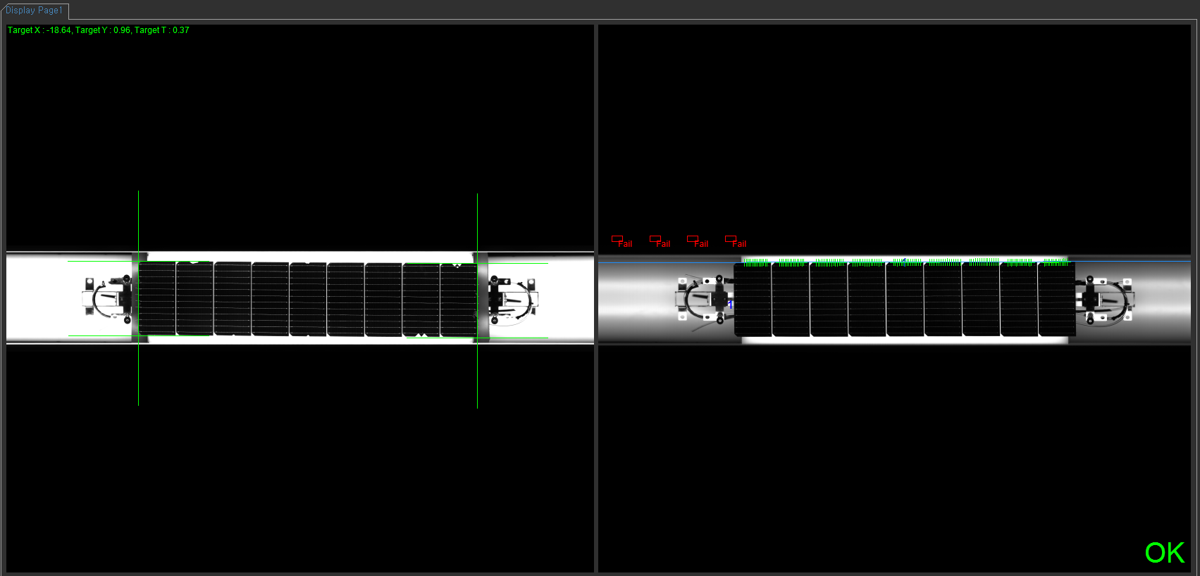
 | AToolCrossLinebyTcv.cs if ((bool)tool.param.lsShowRoi.Value) == null
 | BaseParam 프로퍼티에서 set할 때 null이면 lsShowRoi.Value = false로 주는데
 | set 안 된 상태로 get해서 null exception 이 뜨는 것같다. 따라가보니까 처음엔 false였는데 스레드 null로 바뀜 멀까 일단 딴놈부터 찾고 다시 보기 객체 생성할 때 초기화 부분 찾아보기

 | 픽스쳐 제대로 박아놨는데도 그래픽 저렇게 뜨고 OK 뜨는건 멀까

 | 디버깅하는 동안에 디바이스 툴스 없어짐. 다시 꺼내는 방법이 없을까?

 | TwimGraphic쪽에 수정할 수 있는 코드들 많은 것 같다. 생성자 03.20
 | 그래픽스 이미지 생성하는 방법 시간 많이 걸리는거 줄일 방법 생각해 볼 수 있을 것같다. 투명레이어에 그린 그래픽을 플래시백할 수 있는 디자인 패턴이나 flag attribute나 써드파티 쓰거나 사진을 통째로 안그리고 수정할 수 있는 방법이라던가…
 | 한번 잘 생각하면 다른 어플리케이션들에서도 적용가능할 것 같은데.

 | System.NullReferenceException: 개체 참조가 개체의 인스턴스로 설정되지 않았습니다.
 | 위치: Adaptor_EmguCv.AToolCrossLinebyTcv.MakeGraphics() 파일 D:\20221220 qcell\Source\TIS_0519\Component Parts\Library\Adaptor_EmguCv\DefectTool\AToolCrossLinebyTcv.cs:줄 479

 | 카메라가 PcToCamera인 모델 실행하고 바로 auto run 누르면 터짐
 | NavigatorControlView.cs 라인 427 if (cd.CameraId.Contains("PcToCamera"))
 | 취소 취소 걍 중단점이었네

 | 키자마자 이미지 설정 안하고 Result Run하면 BaseDeviceControl.cs 라인 596 aTImage = Display.TwImage.Clone();
 | 에서 null 오류 뜸

 | Detect Polygon 점 늘려서 모양 겹쳐바꾸는 거 선끼리 교점이 생기지 않도록 하는 방법이 필요할까?

 | eDetect_VisualInspection Link 가 제대로 연결되지 않았습니다. 한 번 뜨면 누를 때 마다 뜸 딴것도 + DrawLine오류
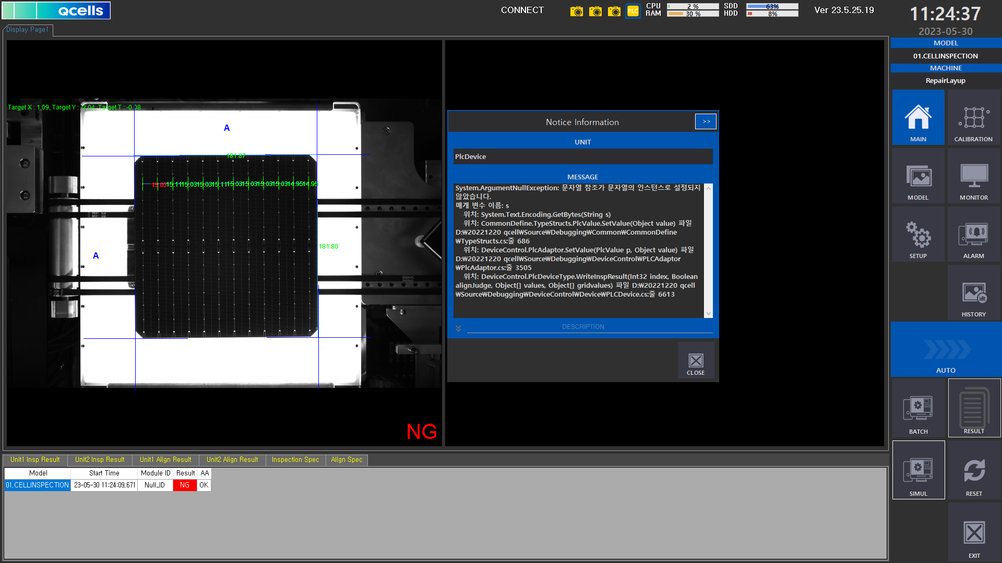
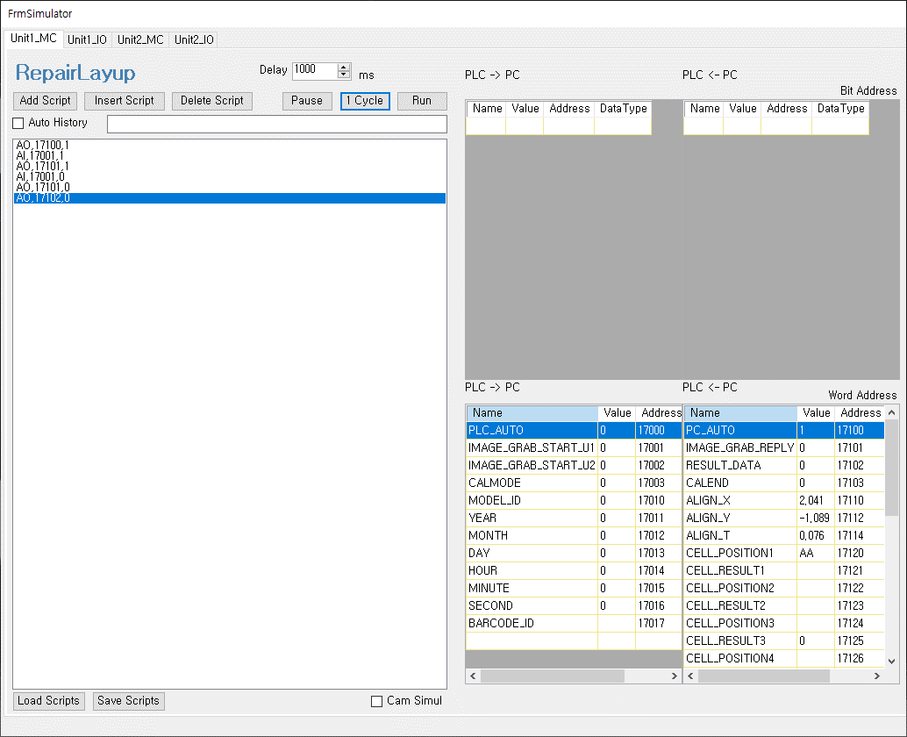
 | eDetect Job NullReferenceException 인스턴스 설정 X

 | PlcDevice System.ArgumnetNullException 문자열 참조가 문자열의 인스턴스로 설정되지 않았습니다.
 | 저번 주에 어디서 나는지 모르는 에러 부분 잡나와서 캡처 + simul 상태 체크

 |  |  |  |  | 전처리기 #if/#endif 전처리기 대신 Conditional 특성 사용 |  |  |  | DEBUG는 DEBUG만 TRACE 는 DEBUG RELEASE 둘 다

 |  |  |  |  | [Conditional("DEBUG")]
 |  |  |  |  | static void OutputText()
 |  |  |  |  | {
 |  |  |  |  |  | Console.WriteLine("디버글 빌드");
 |  |  |  |  | }

 |  |  |  |  | 출력창에서 디버그 화면 출력
 |  |  |  |  | Debug.WriteLine("디버그 화면 출력 = Debug");

 | 네이게이터 뷰 화면전환 빨리빨리하다보면 튕기는 오류 나옴.

 | 이달의 우수사원 사진, 도서, 추천 이유 내기 7월 전까지

 | App파일 삭제 리스트 |  |  |  | 네비게이터뷰 빠르게 전환 오류
 | de폴더 | 삭제해도 OK |  |  | DeviceControlView SetLastSelectedItem line 767 System.Windows.Forms.TreeNode.Parent.get이 null 반환
 |  |  |  |  | DeviceControlView SetLastSelectedItemForRemoveItem() line 797 System.NullReferenceException 개체 참조가 개체의 인스턴스로 설정되지 않음
 |  |  |  |  | 위랑 똑같은 곳에서 오류 한번 더

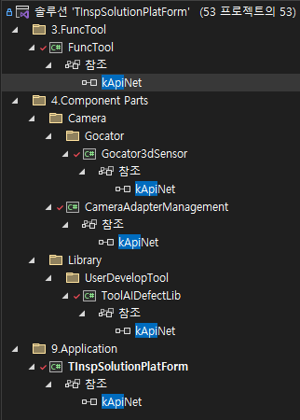

 |  |  |  |  |  |  |  | dll | 참조
 |  |  |  |  |  |  |  | TwimDisplay(immutable) | 3Functool, 9TINS
 |  |  |  |  |  |  |  | Gocator3dsensor(mutable) | 4->Camera->Gocator 참조, 4->Images->AdaptorImage 참조, 4->Library->UserDevelopTool->ToolAiDefectLib & ToolDefectforGraph
 |  |  |  |  |  |  |  | |--- > Gocator3d 종속 kApiNet.dll(immutable) |  |  |  |  | Dump of file kApiNet.dll

 |  |  |  |  |  |  |  |  |  |  |  |  | File Type: DLL

 |  |  |  |  |  |  |  |  |  |  |  |  | Image has the following dependencies:

 |  |  |  |  |  |  |  |  |  |  |  |  | kApi.dll |  |  | ok | kApi.dll | // Assembly kApiNet, Version=1.0.7685.32217, Culture=neutral, PublicKeyToken=aed51b4e56ae495f | VCRUNTIME140.dll | api-ms-win-crt-runtime-l1-1-0.dll
 | gdi32.dll |  |  | 프로젝트에서 참조하는 dll (코드에 쓰여있는) |  |  |  |  |  |  |  |  | VCRUNTIME140.dll |  |  | ok |  | // MVID: 1088E040-3F14-402A-A623-F92446963260
 | mvenc_x64.dll |  |  |  |  |  |  |  |  |  |  |  | api-ms-win-crt-runtime-l1-1-0.dll |  |  | ok |  | // Assembly references:
 | Microsoft.VisualBasic.dll |  |  |  |  |  |  |  |  |  |  |  | KERNEL32.dll |  |  | ok |  | // mscorlib, Version=4.0.0.0, Culture=neutral, PublicKeyToken=b77a5c561934e089
 | CALCULATE.dll |  |  |  |  |  |  |  |  |  |  |  | mscoree.dll |  |  |  |  | // System.Core, Version=4.0.0.0, Culture=neutral, PublicKeyToken=b77a5c561934e089
 | kernel32.dll |  |  |  |  |  |  |  |  |  |  |  |  |  |  |  |  | // System.Data, Version=4.0.0.0, Culture=neutral, PublicKeyToken=b77a5c561934e089
 | user32.dll |  |  |  |  |  |  |  |  |  |  |  |  |  |  |  |  | // System, Version=4.0.0.0, Culture=neutral, PublicKeyToken=b77a5c561934e089
 | KERNEL32.dll |  |  |  |  |  |  |  |  |  |  |  |  |  |  |  |  | // System.Xml, Version=4.0.0.0, Culture=neutral, PublicKeyToken=b77a5c561934e089
 | AXL.dll |  |  |  |  |  |  |  |  |  |  |  |  |  |  |  |  | // Module references:
 | sample_uff_mask_rcnn.dll |  |  |  |  |  |  |  |  |  |  |  |  |  |  |  |  | // KERNEL32.dll
 | mpr.dll
 | Yolov5_Inspection.dll

 | PLC MAP TOOL AI AO 작성 시 유의사항

 | 대문자
 | LENGTH 2이상이면 더블
 | SCALE -> DIGIT
 | 저장 후 SAVE + CREATE

 | NAME에 괄호 안 한국어 지우기 어카지 이름 같으면 안되는데
 | PLC AUTO랑 PLC ALIVE SIGNAL은 공용이라고 했으니까 유닛 번호 지우기

